fig2
2. Nombre de faits de violences sexuelles enregistrés par trimestre, CVS-CJO
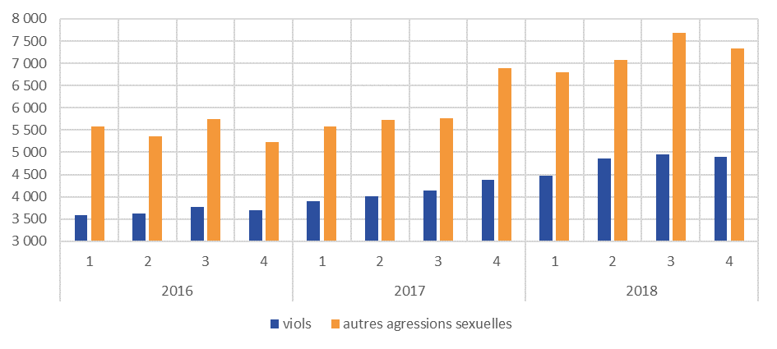

Champ : France métropolitaine.
Source : SSMSI, Base des crimes et délits enregistrés par la police et la gendarmerie.

 |  | par trimestre, CVS-CJO
 | année | t1 | t2 | t3 | t4
viols | 2016 | 3,600 | 3,600 | 3,800 | 3,700
 | 2017 | 3,900 | 4,000 | 4,100 | 4,400
 | 2018 | 4,500 | 4,900 | 5,000 | 4,900
autres agressions sexuelles | 2016 | 5,600 | 5,400 | 5,700 | 5,200
 | 2017 | 5,600 | 5,700 | 5,800 | 6,900
 | 2018 | 6,800 | 7,100 | 7,700 | 7,300

fig3
3. Nombre d’infractions à caractère sexuel pour 1 000 habitants par taille
d’unité urbaine, enregistrées entre 2016 et 2018
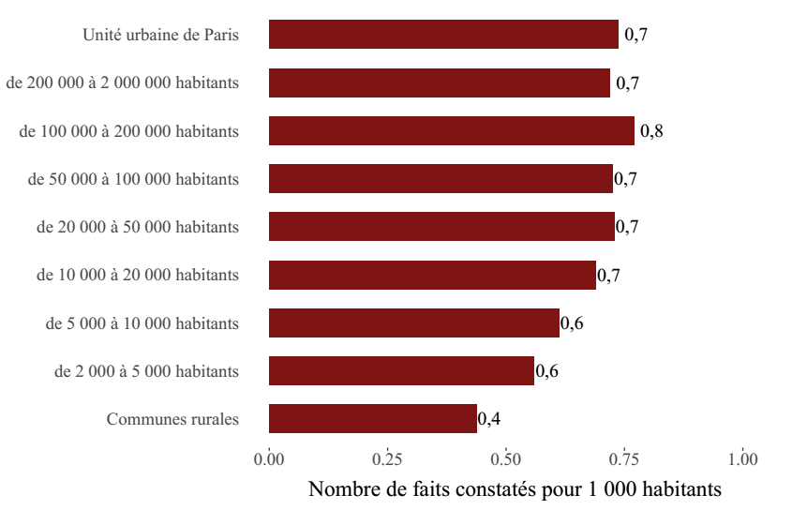

Champ : France métropolitaine.
Sources : SSMSI, Base des crimes et délits enregistrés par la police et la gendarmerie – Insee, recensement de la population.

Taille d'unité urbaine | Taux pour 1 000 habitants moyen sur la période 2016-2018
Communes rurales | 0.4
de 2 000 à 5 000 habitants | 0.6
de 5 000 à 10 000 habitants | 0.6
de 10 000 à 20 000 habitants | 0.7
de 20 000 à 50 000 habitants | 0.7
de 50 000 à 100 000 habitants | 0.7
de 100 000 à 200 000 habitants | 0.8
de 200 000 à 2 000 000 habitants | 0.7
Unité urbaine de Paris | 0.7

fig5
5. Part des victimes de viols, pour 1 000 personnes de même sexe et âge en 2018
 | Hommes | Femmes | Ensemble
0 | 0.1 | 0.2 | 0.2
1 | 0.1 | 0.1 | 0.1
2 | 0.1 | 0.3 | 0.2
3 | 0.2 | 0.6 | 0.4
4 | 0.3 | 0.7 | 0.5
5 | 0.4 | 0.8 | 0.6
6 | 0.4 | 0.8 | 0.6
7 | 0.3 | 0.8 | 0.6
8 | 0.3 | 0.7 | 0.5
9 | 0.3 | 0.7 | 0.5
10 | 0.2 | 0.7 | 0.5
11 | 0.3 | 0.8 | 0.5
12 | 0.3 | 1.2 | 0.7
13 | 0.2 | 1.8 | 1.0
14 | 0.2 | 2.3 | 1.2
15 | 0.2 | 2.8 | 1.5
16 | 0.2 | 2.3 | 1.2
17 | 0.1 | 1.8 | 1.0
18 | 0.2 | 1.9 | 1.0
19 | 0.1 | 1.7 | 0.9
20 | 0.1 | 1.3 | 0.7
21 | 0.1 | 1.2 | 0.6
22 | 0.1 | 1.2 | 0.6
23 | 0.1 | 1.0 | 0.5
24 | 0.1 | 1.0 | 0.5
25 | 0.1 | 0.9 | 0.5
26 | 0.1 | 0.8 | 0.4
27 | 0.0 | 0.8 | 0.4
28 | 0.0 | 0.7 | 0.4
29 | 0.0 | 0.7 | 0.4
30 | 0.0 | 0.6 | 0.3
31 | 0.0 | 0.5 | 0.3
32 | 0.0 | 0.5 | 0.3
33 | 0.0 | 0.6 | 0.3
34 | 0.0 | 0.5 | 0.3
35 | 0.0 | 0.4 | 0.2
36 | 0.0 | 0.5 | 0.3
37 | 0.0 | 0.4 | 0.2
38 | 0.0 | 0.4 | 0.2
39 | 0.0 | 0.3 | 0.2
40 | 0.0 | 0.3 | 0.2
41 | 0.0 | 0.3 | 0.2
42 | 0.0 | 0.3 | 0.2
43 | 0.0 | 0.3 | 0.2
44 | 0.0 | 0.3 | 0.2
45 | 0.0 | 0.3 | 0.1
46 | 0.0 | 0.2 | 0.1
47 | 0.0 | 0.2 | 0.1
48 | 0.0 | 0.2 | 0.1
49 | 0.0 | 0.2 | 0.1
...

Champ : France métropolitaine.
Note de lecture : sur 1 000 femmes âgées de 15 ans, 2,8 ont été enregistrées par les forces de sécurité
comme victimes de viols en 2018.
Sources : SSMSI, Base des victimes de crimes et délits 2018, données provisoires - Insee, estimations de
population (résultats provisoires à fin 2017).

 | Taux de victimation en ‰
AGE | Hommes | Femmes | Ensemble
0 | 0.1 | 0.2 | 0.2
1 | 0.1 | 0.1 | 0.1
2 | 0.1 | 0.3 | 0.2
3 | 0.2 | 0.6 | 0.4
4 | 0.3 | 0.7 | 0.5
5 | 0.4 | 0.8 | 0.6
6 | 0.4 | 0.8 | 0.6
7 | 0.3 | 0.8 | 0.6
8 | 0.3 | 0.7 | 0.5
9 | 0.3 | 0.7 | 0.5
10 | 0.2 | 0.7 | 0.5
11 | 0.3 | 0.8 | 0.5
12 | 0.3 | 1.2 | 0.7
13 | 0.2 | 1.8 | 1.0
14 | 0.2 | 2.3 | 1.2
15 | 0.2 | 2.8 | 1.5
16 | 0.2 | 2.3 | 1.2
17 | 0.1 | 1.8 | 1.0
18 | 0.2 | 1.9 | 1.0
19 | 0.1 | 1.7 | 0.9
20 | 0.1 | 1.3 | 0.7
21 | 0.1 | 1.2 | 0.6
22 | 0.1 | 1.2 | 0.6
23 | 0.1 | 1.0 | 0.5
24 | 0.1 | 1.0 | 0.5
25 | 0.1 | 0.9 | 0.5
26 | 0.1 | 0.8 | 0.4
27 | 0.0 | 0.8 | 0.4
28 | 0.0 | 0.7 | 0.4
29 | 0.0 | 0.7 | 0.4
30 | 0.0 | 0.6 | 0.3
31 | 0.0 | 0.5 | 0.3
32 | 0.0 | 0.5 | 0.3
33 | 0.0 | 0.6 | 0.3
34 | 0.0 | 0.5 | 0.3
35 | 0.0 | 0.4 | 0.2
36 | 0.0 | 0.5 | 0.3
37 | 0.0 | 0.4 | 0.2
38 | 0.0 | 0.4 | 0.2
39 | 0.0 | 0.3 | 0.2
40 | 0.0 | 0.3 | 0.2
41 | 0.0 | 0.3 | 0.2
42 | 0.0 | 0.3 | 0.2
43 | 0.0 | 0.3 | 0.2
44 | 0.0 | 0.3 | 0.2
45 | 0.0 | 0.3 | 0.1
46 | 0.0 | 0.2 | 0.1
47 | 0.0 | 0.2 | 0.1
48 | 0.0 | 0.2 | 0.1
49 | 0.0 | 0.2 | 0.1
50 | 0.0 | 0.2 | 0.1
51 | 0.0 | 0.2 | 0.1
52 | 0.0 | 0.2 | 0.1
53 | 0.0 | 0.1 | 0.1
54 | 0.0 | 0.1 | 0.1
55 | 0.0 | 0.1 | 0.1
56 | 0.0 | 0.1 | 0.1
57 | 0.0 | 0.1 | 0.0
58 | 0.0 | 0.1 | 0.0
59 | 0.0 | 0.1 | 0.0
60 | 0.0 | 0.0 | 0.0
61 | 0.0 | 0.1 | 0.0
62 | 0.0 | 0.0 | 0.0
63 | 0.0 | 0.0 | 0.0
64 |  | 0.0 | 0.0
65 | 0.0 | 0.0 | 0.0
66 | 0.0 | 0.0 | 0.0
67 | 0.0 | 0.0 | 0.0
68 | 0.0 | 0.0 | 0.0
69 | 0.0 | 0.0 | 0.0
70 | 0.0 | 0.0 | 0.0

fig6
6. Part des victimes d’agressions sexuelles, pour 1 000 personnes de même sexe et âge en 2018

Champ : France métropolitaine.
Note de lecture : sur 1 000 femmes âgées de 15 ans, 3,3 ont été enregistrées par les forces de sécurité
comme victimes d’agressions sexuelles en 2018.
Sources : SSMSI, Base des victimes de crimes et délits 2018, données provisoires - Insee, estimations de
population (résultats provisoires à fin 2017).

 | Taux de victimation en ‰
AGE | Hommes | Femmes | Ensemble
0 | 0.2 | 0.4 | 0.3
1 | 0.1 | 0.3 | 0.2
2 | 0.3 | 0.8 | 0.5
3 | 0.5 | 1.3 | 0.9
4 | 0.6 | 1.5 | 1.0
5 | 0.6 | 1.5 | 1.1
6 | 0.6 | 1.5 | 1.0
7 | 0.6 | 1.6 | 1.1
8 | 0.5 | 1.4 | 0.9
9 | 0.5 | 1.5 | 1.0
10 | 0.5 | 1.6 | 1.0
11 | 0.7 | 2.1 | 1.4
12 | 0.6 | 2.6 | 1.6
13 | 0.6 | 3.0 | 1.8
14 | 0.5 | 3.2 | 1.8
15 | 0.4 | 3.3 | 1.8
16 | 0.4 | 2.8 | 1.6
17 | 0.3 | 2.3 | 1.2
18 | 0.2 | 2.4 | 1.3
19 | 0.2 | 2.2 | 1.2
20 | 0.2 | 2.0 | 1.1
21 | 0.1 | 1.8 | 1.0
22 | 0.1 | 1.6 | 0.9
23 | 0.1 | 1.5 | 0.8
24 | 0.1 | 1.3 | 0.7
25 | 0.1 | 1.2 | 0.6
26 | 0.1 | 1.2 | 0.6
27 | 0.1 | 1.0 | 0.5
28 | 0.1 | 0.9 | 0.5
29 | 0.1 | 0.7 | 0.4
30 | 0.1 | 0.7 | 0.4
31 | 0.1 | 0.6 | 0.3
32 | 0.0 | 0.6 | 0.3
33 | 0.0 | 0.6 | 0.3
34 | 0.0 | 0.5 | 0.3
35 | 0.0 | 0.5 | 0.3
36 | 0.0 | 0.5 | 0.2
37 | 0.0 | 0.5 | 0.3
38 | 0.0 | 0.5 | 0.3
39 | 0.0 | 0.4 | 0.2
40 | 0.0 | 0.4 | 0.2
41 | 0.0 | 0.4 | 0.2
42 | 0.0 | 0.4 | 0.2
43 | 0.0 | 0.3 | 0.2
44 | 0.0 | 0.3 | 0.2
45 | 0.0 | 0.4 | 0.2
46 | 0.0 | 0.3 | 0.2
47 | 0.0 | 0.3 | 0.2
48 | 0.0 | 0.2 | 0.1
49 | 0.0 | 0.3 | 0.1
50 | 0.0 | 0.3 | 0.1
51 | 0.0 | 0.2 | 0.1
52 | 0.0 | 0.2 | 0.1
53 | 0.0 | 0.2 | 0.1
54 | 0.0 | 0.2 | 0.1
55 | 0.0 | 0.2 | 0.1
56 | 0.0 | 0.1 | 0.1
57 | 0.0 | 0.1 | 0.1
58 | 0.0 | 0.1 | 0.1
59 | 0.0 | 0.1 | 0.1
60 | 0.0 | 0.1 | 0.1
61 | 0.0 | 0.1 | 0.1
62 | 0.0 | 0.1 | 0.0
63 | 0.0 | 0.1 | 0.0
64 | 0.0 | 0.0 | 0.0
65 | 0.0 | 0.1 | 0.0
66 | 0.0 | 0.1 | 0.0
67 | 0.0 | 0.0 | 0.0
68 | 0.0 | 0.1 | 0.0
69 | 0.0 | 0.1 | 0.0
70 | 0.0 | 0.1 | 0.0

fig8
8. Nationalité des personnes mises en cause pour des infractions à caractère sexuel en 2018

Champ : France métropolitaine.
Note de lecture : 86 % des personnes mises en cause par la police ou la gendarmerie en 2018 pour des
violences ou des harcèlements sexuels sont de nationalité française.
Sources : SSMSI, Base des auteurs de crimes et délits 2018, données provisoires.

France | UE28 hors France | Europe hors UE28 | Afrique | Asie | Autre
86% | 3% | 1% | 9% | 2% | 1%

